WazUp
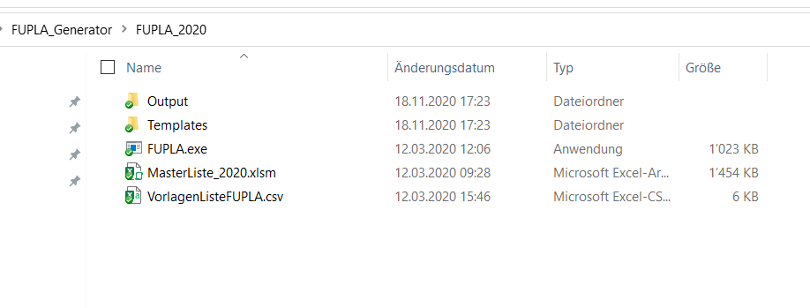
Erläuterungen

Tabellenfarben:
auszufüllende Tabellen, welche generelle Informationen zu den verwendeten Komponenten und dem Projekt generell enthalten. | auszufüllende Datenpunktliste enthält den kompletten Anlage-/Apparate-/IO-Aufbau. Reihenfolge wird bei Generierung beibehalten. | Vorlage für vereinfachte Abfüllung der MasterListe | erweiterte Vorlagen… todo..

Zellenfarben:
Inhalt ist bei Server hinterlegt -> darf nicht verändert werden!!! | auf Inhalt wird von anderen Zellen zugegriffen | Inhalt soll immer von anderen Zellen abhängen | frei editierbarer, ungebundener Inhalt | noch unbenutzt
Wichtig für Ablauf --> beeinflusst Programmverlauf |  | Inhalt hängt von anderen Zellen ab / auf diesen wird wiederum von weiteren Zellen zugegriffen

Für FUPLA-Generator: VorlagenListeFUPLA als csv abspeichern und FUPLA.exe ausführen.

